List1
Poptávám zateplení stropu foukanou MINERÁLNÍ izolací do dutiny 20 cm. Nemám zájem o celulózu nebo polystyren apod.
Detailnější nákres je v příloze.
Středová část půdy má železobetonový strop (nemá tedy dutinu pro foukanou izolaci) a bude zde tedy izolace foukaná do nově vytvořeného roštu z OSB desek (výška 25cm). OSB rošt mohu připravit.
Uveďte cenu za kompletní dodávku včetně dopravy, odkrytí záklopu a návrat záklopu zpět, DPH atd.

Variantně (pokud se dodávkami zabýváte) uveďte i dodávku OSB roštu ( viz zelená plocha).
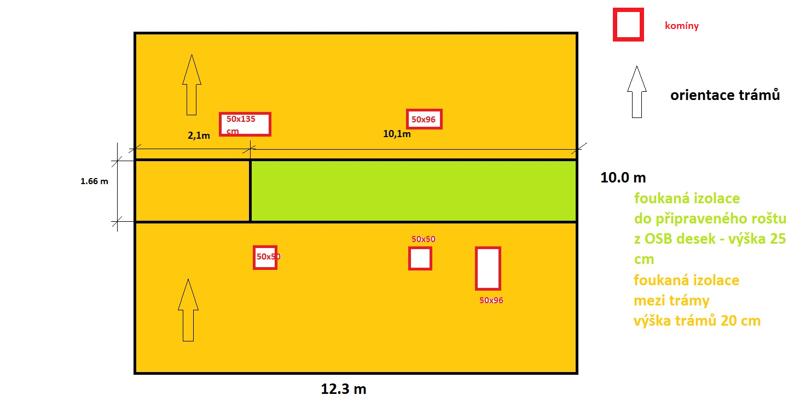
Termín realizace 22.5.
Lokalita: Všenory

základní plocha | 12.3 | 10 | m | 123 | m2
plocha na 25 cm izolace | 10.1 | 1.66 | m | 16.766 | m2
komíny | 50 | 50 | cm | 0.25 | m2
 | 50 | 50 | cm | 0.25 | m2
 | 50 | 96 | cm | 0.48 | m2
 | 50 | 96 | cm | 0.48 | m2
 | 50 | 135 | cm | 0.675 | m2
komíny celkem |  |  |  | 2.135 | m2
plocha mezi trámy bez komínů |  |  |  | 104.099 | m2
plocha po odečtení komínů a trámů (10 procent) |  |  |  | 93.6891 | m2

